Sayfa1
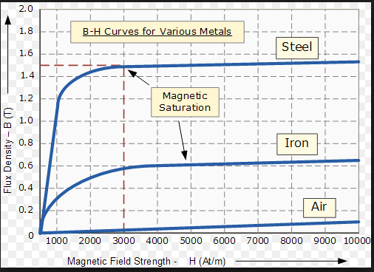
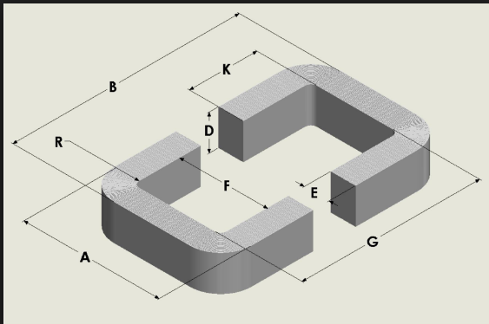
inputs

 |  |  |  | core features
specifications |  |  |  | type | squere-core |  |  | design values
power(VA) | 500000 |  |  | lamination type | no lamination |  |  | N1(in) | 350
Vin(V) | 34500 |  |  | material | steel |  |  | N2(out) | 254
Vout(V) | 25000 |  |  | B(T) | 1.2 | B-H curve kullanılarak yazılır
Freq(Hz) | 50 |  |  | H(At/m) | 1000
temp(C) | 40 |  |  | Core loss(W/kg),1T | 0.95 | *Bop^2, laminasyona göre değişir |  | N1/N2 | 1.38
J(A/mm2) | 3 |  |  | material density(g/cm^3) | 7.85
Ku(fill factor) | 0.3 |  |  | material cost ($/kg)
power factor | 1 |  |  | cable features
 |  |  |  | material | copper |  |  |  | m^2 | mm^2
Iin | 14.49 |  |  | resistivity(ohm/m) | 1.68E-08 |  |  | window area | 0.011272141707 | 11272.141707
Iout | 20.00 |  |  | cable cost($/m)
 |  |  |  |  |  |  |  | y1(G),y2(F) | 0.10617034288 | 106.17034288 | !! Kare ise aşağıdaki inputa bu değer yazılır

 | mm^2 | m^2 |  | Core permiability | 0.0012
cable cross sec(in) | 4.8309178744 | 4.8309178744E-06 |  | Core relative perm(ur) | 955.41401274 |  |  | window sizes(square,inner) | m | mm
cable cross sec(out) | 6.6666666667 | 6.6666666667E-06 |  |  |  |  |  | y1(G) | 0.106 | 106 | sarım yapılan kenar
 |  |  |  |  | m^2 | mm^2
 | mm | mm |  | req cross sec area | 0.37 | 370012.87001 |  | y2(F) | 0.1063409595 | 106.3409595
cable radius(in) | 1.24 | 1.2403664286 |  |  |  |  |  | kare ise bu ikisi eşit
cable radius(out) | 1.457 | 1.4571006316 |  |  | m | mm
copper yarıcapları akım density sabit alınarak heaplanmıştır,duruma göre ayarlanabilir, sağdaki densityden hesaplanan değer inputa yazılır |  |  |  | x1(D),x2(E,R) | 0.60828683202 | 608.28683202 | !! Kare ise aşağıdaki inputa bu değer yazılır

 |  |  |  | cross section sizes | m | mm
 |  |  |  | x1(D) | 0.608 | 608 |  |  | m
 |  |  |  |  |  |  |  | B | 1.3231475987
 | mm |  |  | x2(E,R) | 0.60857379936 | 608.57379936 |  | A | 1.3234885582
Mean Length Turn radius | 330.72865589 |  |  | kare ise bu ikisi eşit |  |  |  | aşagıdaki figür referans alınmıştır

 | mm | m
cable lenght(in) | 726941.58564 | 726.94158564 |  |  | g | kg
cable lenght(out) | 526769.26496 | 526.76926496 |  | core mass | 8304187.8761 | 8304.1878761 |  |  | m
 |  |  |  |  |  |  |  | Core Effective Length | 2.8589771165

Copper resistance(in) R1(ohm) | 2.5280120582
Copper resistance(out) R2(ohm) | 1.3276419229 |  |  |  |  |  |  | Core Reluctance | 6438.9136797

Copper loss(W),in | 530.98 |  |  |  |  |  |  | inner Inductance, L1(H) | 19.024948321
Copper loss(W),out | 531.06 |  |  |  |  |  |  | outer inductance,L2(H) | 9.9899959678
Total Copper loss(W) | 1062.04 |  |  | core loss(W) | 11360.129014

 |  | efficiency | 0.97575793955

 |  |  |  |  |  | aşağıda görsel boyutları göstermek içindir.

